รูปผนวก4
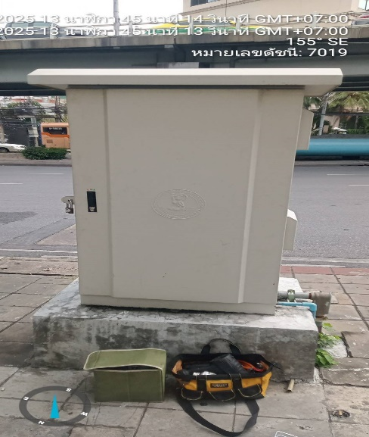
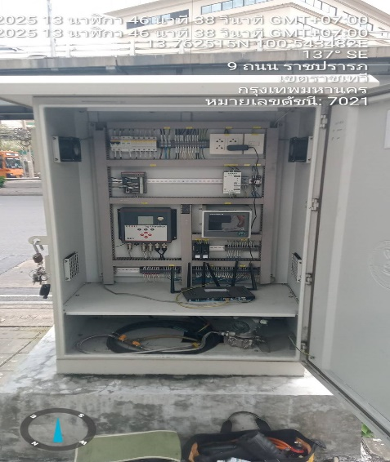
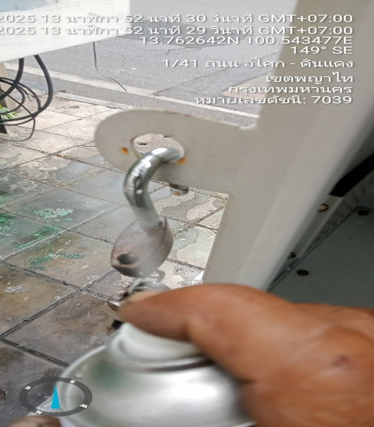
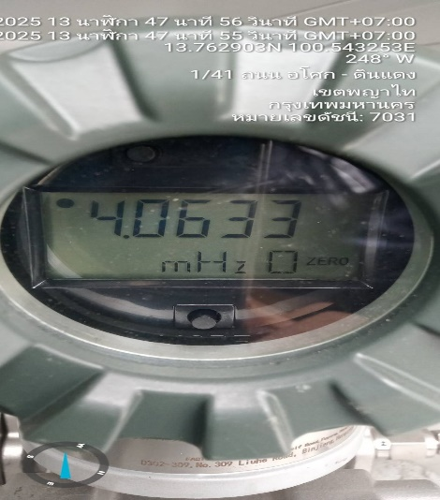
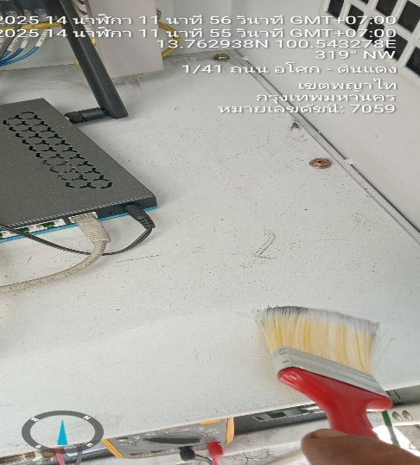
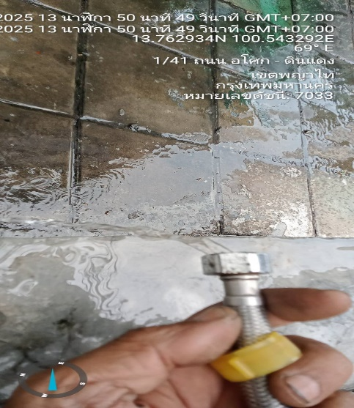
รายงานผลการตรวจสอบอุปกรณ์ของสถานีตรวจวัดข้อมูลการสูบจ่ายน้ำและควบคุมระยะไกล (Remote Station)
การบำรุงรักษาเชิงป้องกันโดย นาย อนันต์ เสียงเพราะ
สถานที่:รหัส U120 ค.สามเสน ถ.ดินแดง
ชื่ออุปกรณ์ (TAG): Breaker Curcuit & DC Power Supply
วิศวกรควบคุม: นาย ชาญวิทย์ ธีรวัฒนวงศ์
วันที่/เวลา 12 กพ.68/13.47

รูปผนวก5.1
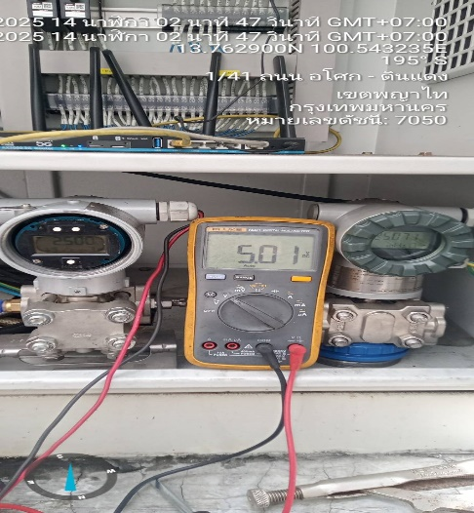
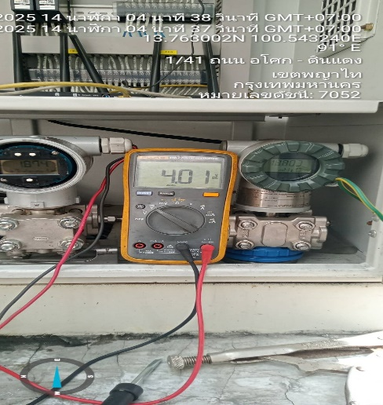
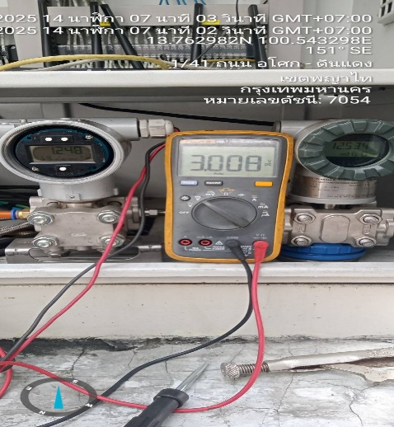
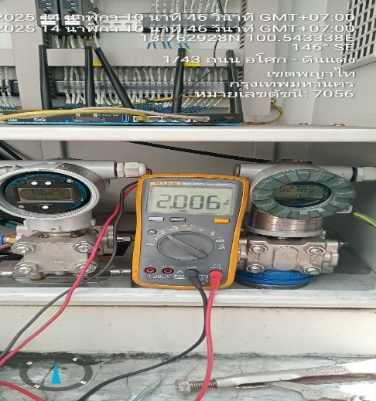
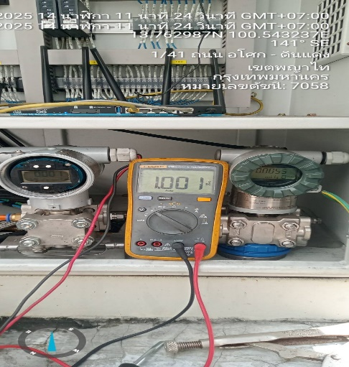
รายงานผลการตรวจสอบอุปกรณ์ของสถานีตรวจวัดข้อมูลการสูบจ่ายน้ำและควบคุมระยะไกล (Remote Station)
การบำรุงรักษาเชิงป้องกันโดย นาย อนันต์ เสียงเพราะ
สถานที่:รหัส U120 ค.สามเสน ถ.ดินแดง
ชื่ออุปกรณ์ (TAG): Pressure Transmitter
วิศวกรควบคุม: นาย ชาญวิทย์ ธีรวัฒนวงศ์
วันที่/เวลา: 12 กพ.68/17.27

รูปผนวก5.2
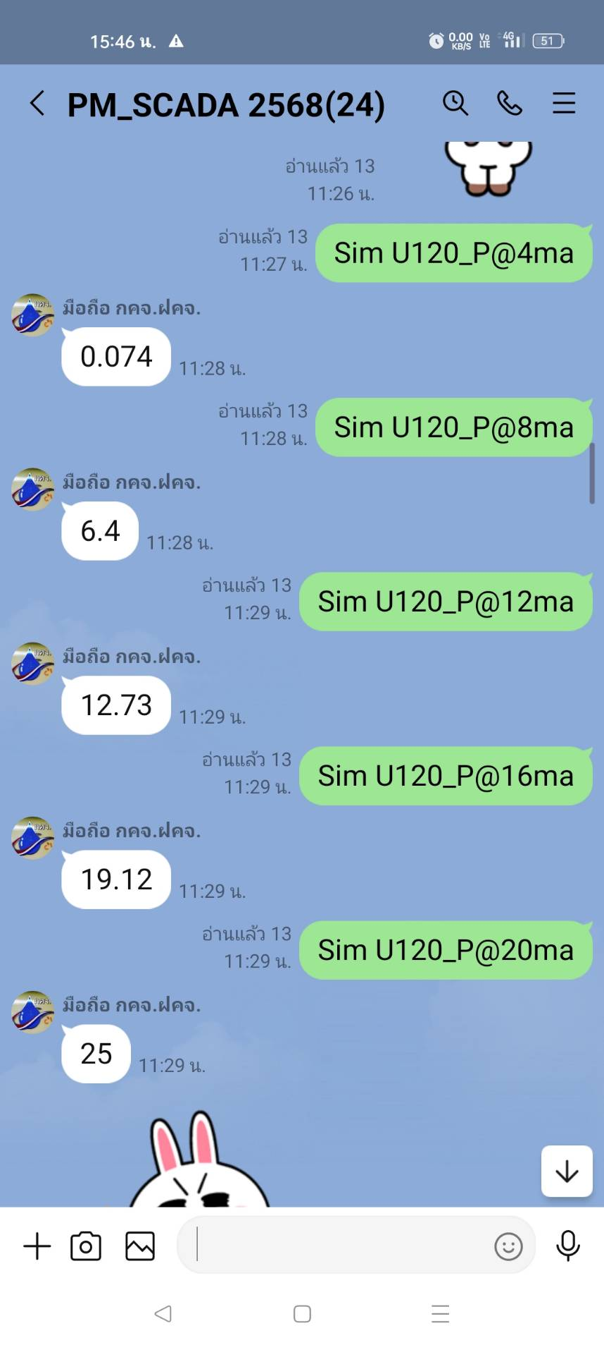
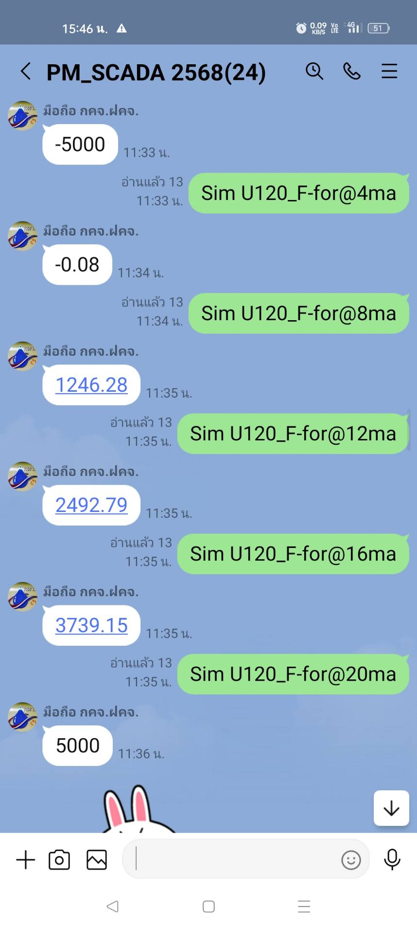
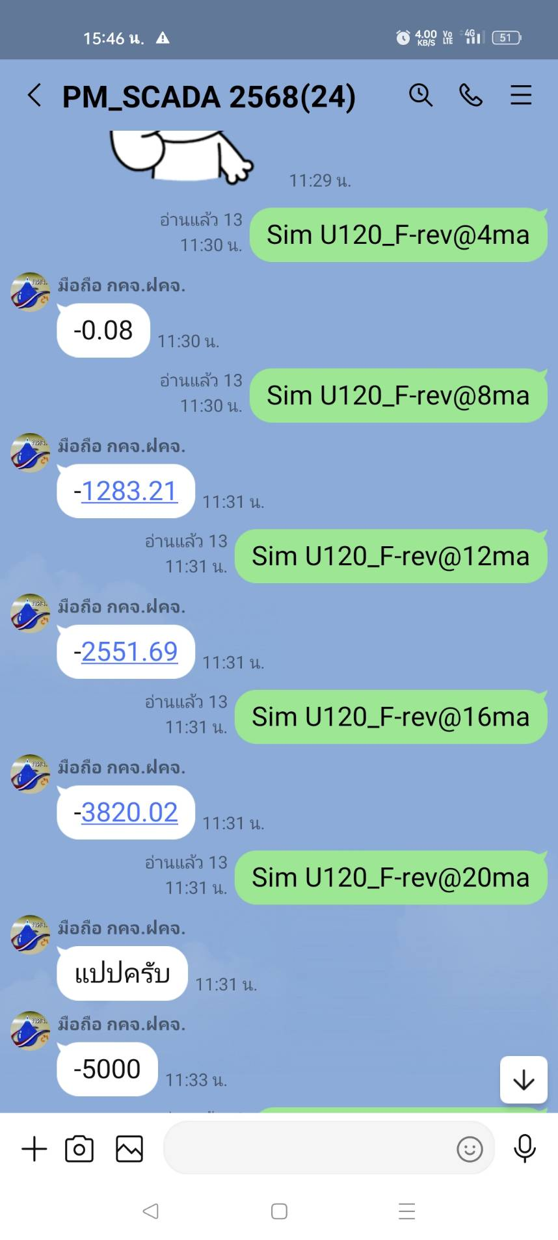
รายงานผลการตรวจสอบอุปกรณ์ของสถานีตรวจวัดข้อมูลการสูบจ่ายน้ำและควบคุมระยะไกล (Remote Station)
การบำรุงรักษาเชิงป้องกันโดย นาย อนันต์ เสียงเพราะ
สถานที่:รหัส U120 ค.สามเสน ถ.ดินแดง
ชื่ออุปกรณ์ (TAG): Remote Terminal Unit
วิศวกรควบคุม: นาย ชาญวิทย์ ธีรวัฒนวงศ์
วันที่/เวลา: 12 กพ.68/17.27

